信用交易
融资融券市场交易数据统计(2024-11-15)

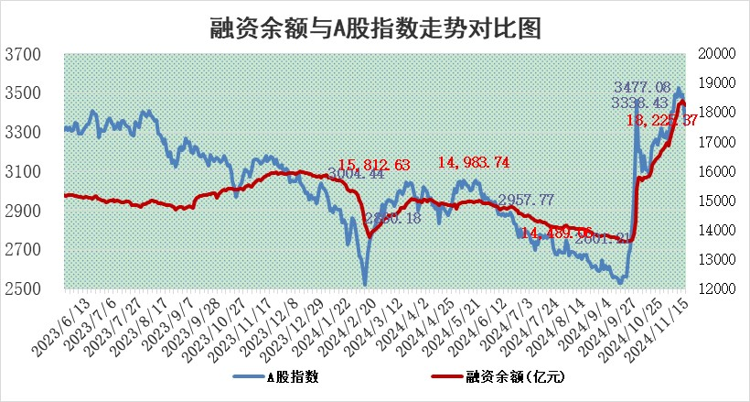
标的证券 | 融资融券余额（亿元） | 融资余额（亿元） | 融券余额（亿元） | 融资买入额（亿元） | 融资融券规模变化（亿元） | 融资余额增幅(‰) | 融券余额增幅(%)
统计数据 | 18,363.15 | 18,225.37 | 100.97 | 1,750.67 | -98.80 | -5.09 | -4.90

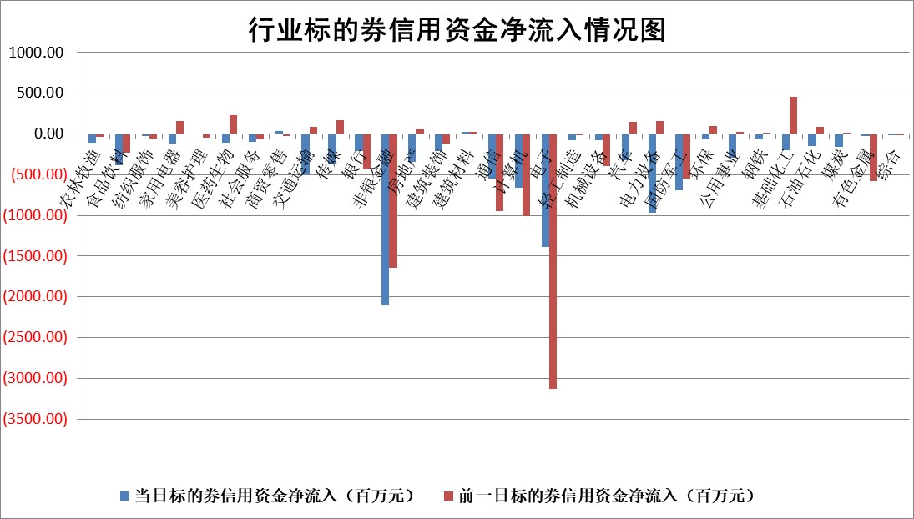

标的基金代码 | 标的基金简称 | 融资余额/市值(%) | 融资余额增幅(%) | 融资买入额/成交金额(%) | （融资余额净增额-融券余额净增额）/市值(‱) | 融券余额降幅(%) | ABS[（融资余额净增额-融券余额净增额）/市值净增额-1](%)
159902 | 华夏中小板ETF | 0.00 | 0.00 | 0.00 | 0.00 | 0.00 | 100.00
159915 | 易方达创业板ETF | 3.52 | 3.79 | 21961720.02 | 13.28 | 30.79 | 104.59
159919 | 嘉实沪深300ETF | 0.71 | -1.26 | 4.17 | -0.68 | 20.28 | 99.61
159920 | 华夏恒生ETF | 32.35 | 0.17 | 12.35 | 5.39 | 0.00 | 82.97
159922 | 嘉实中证500ETF | 1.07 | 45.59 | 94.70 | 33.55 | 0.81 | 110.59
159925 | 南方沪深300ETF | 0.60 | -20.19 | 1.13 | -15.28 | 0.00 | 90.48
159928 | 消费ETF | 3.03 | -0.75 | 3.82 | -2.27 | 2.76 | 98.30
159934 | 易方达黄金ETF | 63.44 | 1.32 | 33.67 | 82.76 | 0.00 | 136.50
159939 | 全指信息技术ETF | 0.96 | -11.56 | 27.50 | -18.68 | -393.23 | 94.10
159940 | 全指金融地产ETF | 0.34 | -2.97 | 0.02 | -1.03 | 0.00 | 99.56
159995 | 半导体芯片ETF | 2.81 | 3.14 | 379.21 | 8.93 | 4.44 | 102.50
159997 | 天弘中证电子ETF | 2.11 | -2.29 | 1.54 | -3.79 | 3.45 | 99.12
159998 | 天弘中证计算机主题ETF | 0.80 | -17.36 | 0.11 | -15.90 | 3.47 | 95.83
510050 | 华夏上证50ETF | 3.31 | -1.08 | 357.15 | -3.35 | 12.67 | 96.77
510180 | 华安上证180ETF | 0.55 | 1.40 | 5.63 | 0.98 | 29.11 | 100.73
510880 | 华泰柏瑞红利ETF | 1.07 | -7.82 | 1.05 | -9.47 | -52.66 | 104.38
510900 | 易方达恒生H股ETF | 40.27 | -0.01 | 25.17 | -0.39 | 0.00 | 103.56
511010 | 5年期国债ETF | 2.71 | -0.24 | 0.02 | -0.65 | 0.00 | 109.18
511380 | 可转债及可交换债券ETF | 1.75 | 4.99 | 12.06 | 8.31 | 0.00 | 105.82
512000 | 全指证券ETF | 7.01 | 1.51 | 23.19 | 11.49 | 7.32 | 103.41
512010 | 沪深300医药卫生ETF | 7.74 | -0.54 | 61.93 | -4.06 | 1.80 | 97.52
512070 | 沪深300非银ETF | 2.78 | 10.32 | 1848.16 | 26.07 | 4.05 | 105.86
512400 | 南方中证申万有色金属ETF | 3.48 | -8.49 | 0.76 | -31.38 | 6.29 | 86.16
512580 | 广发中证环保产业ETF | 0.66 | 17.31 | 0.24 | 9.69 | 0.00 | 103.07
512660 | 国泰中证军工ETF | 3.52 | 8.57 | 21.08 | 27.05 | -26.71 | 105.19
512800 | 华宝中证银行ETF | 9.19 | -1.85 | 1.50 | -13.07 | 18.83 | 108.59
512980 | 广发中证传媒ETF | 1.76 | -5.86 | 281.06 | -8.30 | 53.41 | 72.62
515030 | 华夏中证新能源汽车ETF | 2.31 | -0.76 | 13.76 | -0.27 | 12.06 | 100.29
515050 | 华夏中证5G通信主题ETF | 1.10 | 7.76 | 10.16 | 8.39 | 26.39 | 102.96
515070 | 华夏中证人工智能ETF | 2.78 | -1.48 | 16.91 | -4.18 | 0.00 | 97.95
标的股票比较指标 |  | 融资余额/流通A股市值(%) | 融资余额增幅(%) | 融资买入额/成交金额(%) | （融资余额净增额-融券余额净增额）/流通A股市值(‱) | 融券余额降幅(%) | ABS[（融资余额净增额-融券余额净增额）/流通A股市值净增额-1](%)
前十名标的个股 |  | 海印股份 | 黑芝麻 | 敷尔佳 | 黑芝麻 | 电气风电 | 兴瑞科技
 |  | 广汇汽车 | 天娱数科 | 云涌科技 | 正强股份 | 中红医疗 | 敷尔佳
 |  | 首航高科 | 有研新材 | 力生制药 | 天娱数科 | 龙腾光电 | 吉宏股份
 |  | 超华科技 | 泛微网络 | 江南水务 | 宏景科技 | 桂冠电力 | 东方锆业
 |  | 联络互动 | 长盈通 | 致远互联 | 中元股份 | 华宏科技 | 亨迪药业
 |  | 爱康科技 | 宏景科技 | 泛微网络 | 有研新材 | 我爱我家 | 泰和新材
 |  | 长江健康 | 唯捷创芯 | 凯盛新能 | 东方锆业 | 瑞斯康达 | 新化股份
 |  | 富通信息 | 东方锆业 | 道森股份 | 真兰仪表 | 复旦复华 | 翠微股份
 |  | 洪涛股份 | 敷尔佳 | 华盛锂电 | 敷尔佳 | 航天动力 | 长阳科技
 |  | 中银绒业 | 正强股份 | 正强股份 | 致远互联 | 首开股份 | 上海凯鑫
后十名标的个股 |  | 世纪华通 | 新朋股份 | 希荻微 | 新朋股份 | 利欧股份 | 致远互联
 |  | 观典防务 | 华明装备 | 华海诚科 | 海森药业 | 德新科技 | 华塑科技
 |  | 卓朗科技 | 禾信仪器 | 英唐智控 | 嘉必优 | 山东赫达 | 丰立智能
 |  | 凯撒文化 | 万辰集团 | 佛塑科技 | 康希通信 | 中通客车 | 珠城科技
 |  | 惠程科技 | 伟测科技 | 浙江建投 | 首创证券 | 蔚蓝锂芯 | 昂立教育
 |  | 盛屯矿业 | 嘉必优 | 世纪华通 | 聚和材料 | 远达环保 | 正强股份
 |  | 江苏舜天 | 药康生物 | 观典防务 | 海能达 | 道通科技 | 风语筑
 |  | 威创股份 | 聚和材料 | 卓朗科技 | 拓维信息 | 博汇纸业 | 朗威股份
 |  | 广电网络 | 山东高速 | 凯撒文化 | 宇邦新材 | 领益智造 | 港通医疗
 |  | 东旭光电 | 肇民科技 | 惠程科技 | 明月镜片 | 三生国健 | 顺网科技
说明：1.以上普通交易数据和信用交易数据皆以交易日收盘后数据为基准；2.上述标的证券总数据只计算标的证券市场总数据，不包括从标的证券中调出去标的证券数据，所以与交易所公布的总值略有不同； 3.上述行业采用申万一级行业分类；4.以上标的基金和标的个股中比较的6个指标值中：前5个（从左至右）为正向指标，值越大排名越靠前；第6个为逆向指标，值越小，排名越靠前；5.第6个指标中ABS[]表示求绝对值，其主要用于考量信用资金相对净流入对股价相对净变化的贡献程度；6.数据来源：wind，交易所。

 |  |  |  | 证券代码 | 新增融资余额 | 融资买入额 | 融资买入增幅前10
 |  | 1 | 西部建设 | 002302 | 80643953 | 177472374 | 41%
 |  | 2 | 天键股份 | 301383 | 27855096 | 56831811 | 39%
 |  | 3 | 井松智能 | 688251 | 7040854 | 13763946 | 27%
 |  | 4 | 国电电力 | 600795 | 116116226 | 151740647 | 23%
 |  | 5 | 华立科技 | 301011 | 9342856 | 31199107 | 23%
 |  | 6 | 捷邦科技 | 301326 | 9066090 | 22350547 | 22%
 |  | 7 | 海利尔 | 603639 | 19864834 | 35520613 | 20%
 |  | 8 | 华研精机 | 301138 | 7597460 | 13339451 | 16%
 |  | 9 | 鹏辉能源 | 300438 | 83773067 | 304558811 | 16%
 |  | 10 | 建科股份 | 301115 | 7106455 | 29879412 | 15%

